13-d121
견 적 서

대동주류 |  | 귀하
전화 :
팩스 :
담당 :

아래와 같이 견적합니다.

견 적 합 계 : | ₩1,100,000
견 적 일 자 : | 2018-01-05
결 재 조 건 :

품 명 | 규 격 | 수 량 | 단 가 | 금 액 | 세 액 | 합 계 액
 |  |  |  | - | - | -
노트북 | HP Envy 13-d121 | 1 | 1,000,000 | 1,000,000 | 100,000 | 1,100,000
 |  |  |  | - | - | -
 | 인텔 i5-6200U 2.3GHz up to 2.8GHz |  |  | - | - | -
 | 8GB DDR3L Memory |  |  | - | - | -
 | 256GB SSD |  |  | - | - | -
 | intel HD 520
 | 3 USB 3.0, 1 HDMI, 1 headphone |  |  |  | - | -
 | 무게 1.39Kg |  |  |  | - | -
 | 13.3인치 3200 x 1800 QHD+ 해상도 |  |  |  | - | -
 | Windows 10 Home 64bit |  |  |  | - | -
 |  |  |  |  | - | -
 |  |  |  | - | - | -
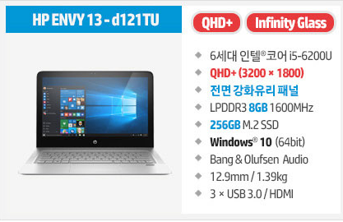
 |  |  |  | - | - | -
 |  |  |  | - | - | -
 |  |  |  | - | - | -
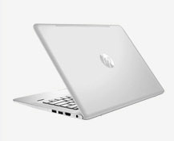
 |  |  |  | - | - | -
 |  |  |  |  | - | -
 |  |  |  |  | - | -
 |  |  |  |  | - | -
 |  |  |  |  | - | -
 |  |  |  |  | - | -
 |  |  |  |  | - | -
 |  |  |  |  | - | -
 |  |  |  |  | - | -
 |  |  |  |  | - | -
 |  |  |  |  | - | -
 |  |  |  |  | - | -
 |  |  |  |  | - | -
* 결제계좌 : 신한 110-138-600484 씨-넷 |  |  | 합 계 | 1,000,000 | 100,000 | 1,100,000
* 견적담당 : | 조규장(010-2910-7760)
* REMARK

